valores
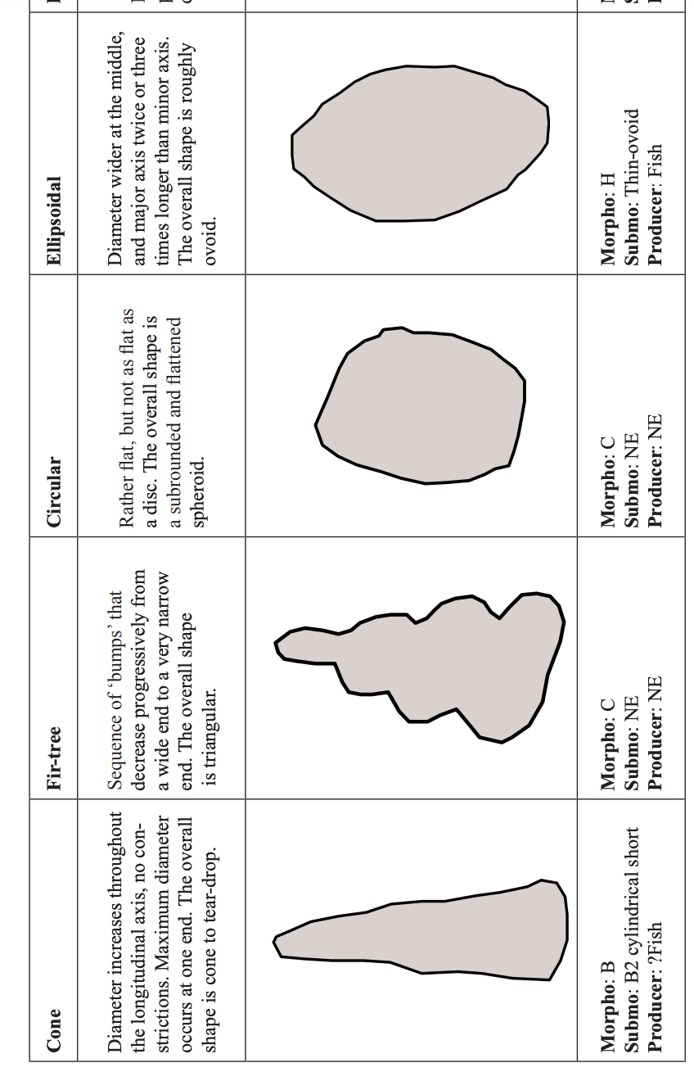
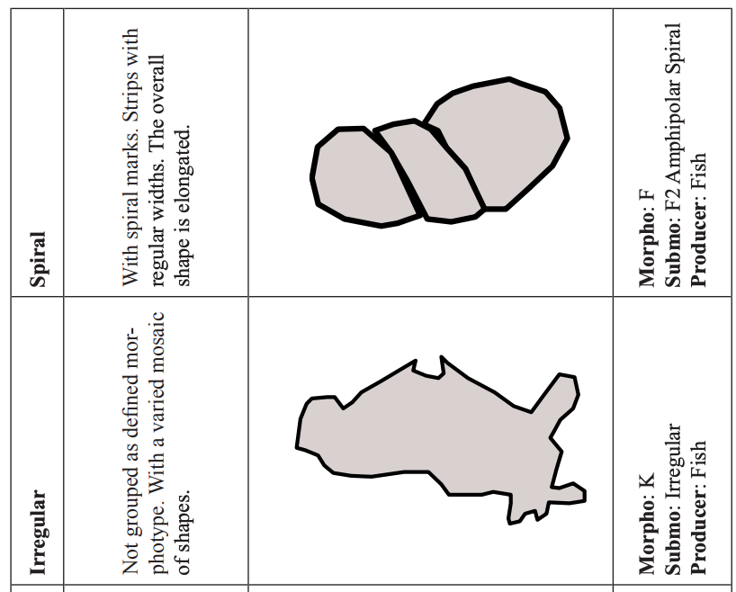
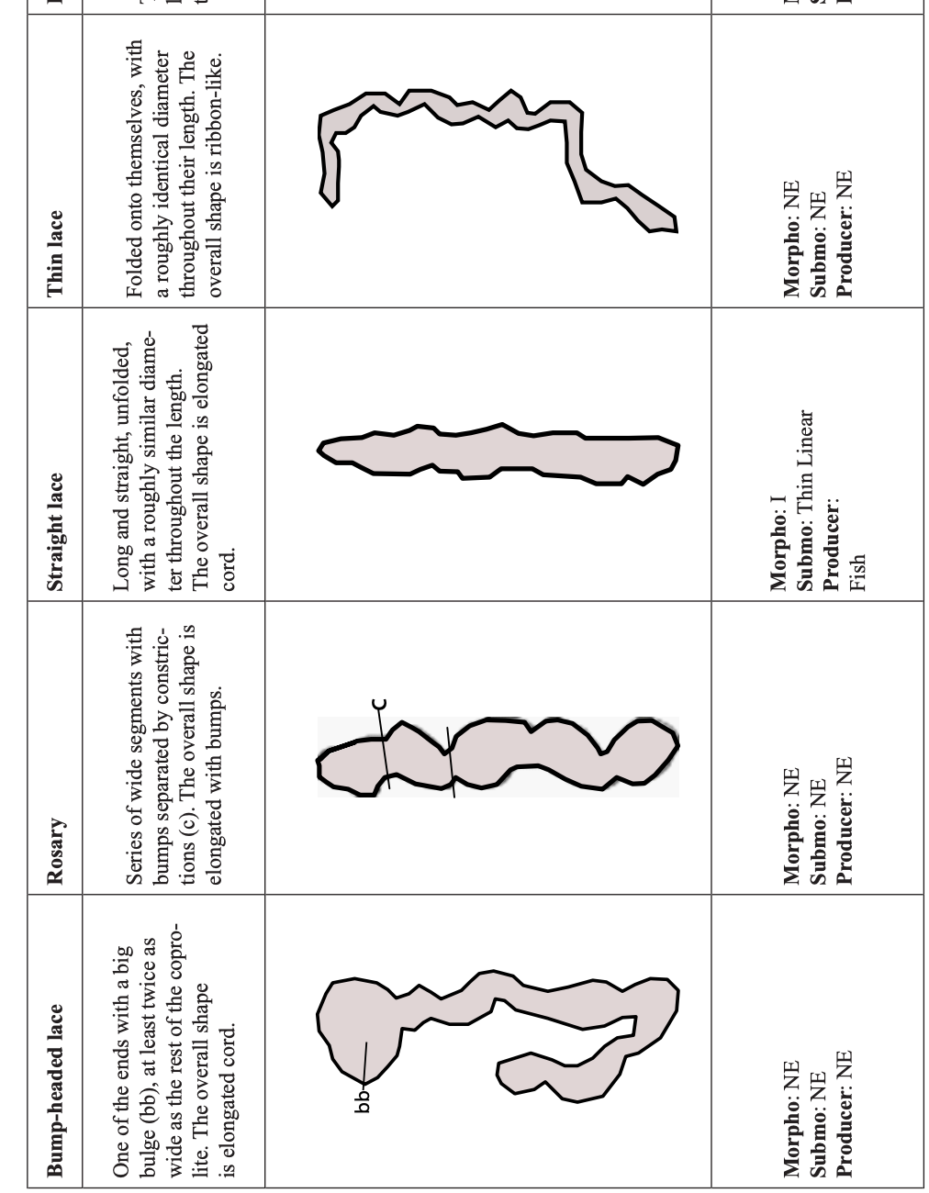
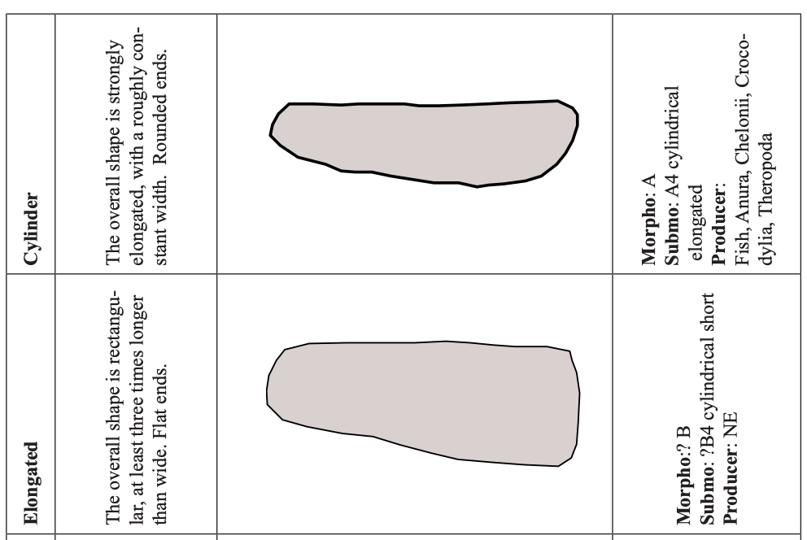
 | 1 | 2 | 3 | 4 | 5
# inclusiones | <15 | 15 a 30 | 31 a 45 | >45
agujeros | Ausente | Pocos | Notorios | Abundantes
líneas de corrosión | Ausentes | Pocas | Notorias
señal química | Ligera | Moderada | Alta
diámetro en mm | <5 | 5 a 9.9 | 10 a 19.9 | > 20
arreglo de inclusiones | No visibles | Fragmentadas | Articuladas | Aisladas
forma de fracturas en terminaciones | Despuntado | Pinchado | Recto | Irregular | De todos los tipos

